상품제안서
분리형 칸막이 멀티박스 | 상품코드: F00915

 |  |  |  |  |  |  | 02-412-0044 | www.easy1.co.kr
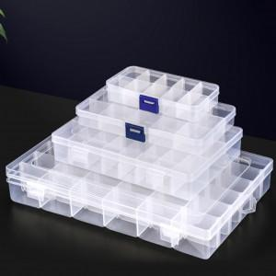

【상세/제작정보】 | 풀컬러인쇄의 경우 사이즈 및 난이도에 따라 추가비용 발생 할 수 있습니다.

【인쇄/포장옵션】 | 실크, 풀칼라 / OPP(비닐)

【공급단가】 | 수량 | 200~ | 500~ | 1,000~ | 3,000~ | 5,000~
*VAT별도 | 10구 | 900원 | 850원 | 820원 | 800원 | 760원
 | 15구 | 1,400원 | 1,350원 | 1,300원 | 1,250원 | 1,200원
 | 24구 | 2,660원 | 2,560원 | 2,470원 | 2,370원 | 2,280원
 | 36구 | 5,320원 | 5,130원 | 4,940원 | 4,750원 | 4,560원

【상품 URL】 | https://dev.easy1.co.kr:443/src/goods_detail.php?gdno=915

